Sheet1
妇科门诊家具方案清单
位置 | 型号 | 摆放图 | 参考图片 | 尺寸 | 颜色 | 数量 | 单价 | 总计 | 材质
护士站 | 护士站 | 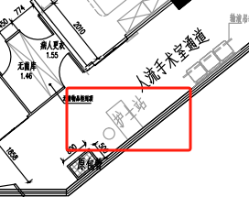 | 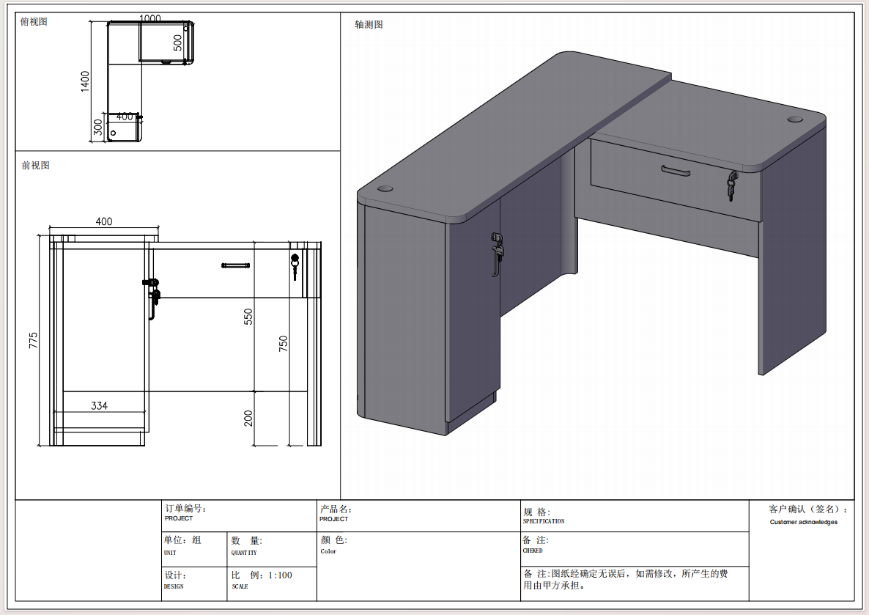 | 1000(500)*1400(450)*750 （柜子需带两块活动层板） | 颜色待定 | 1 | 0 | 0 | （1）、面材：采用优质的三聚氰胺纸，符合GB18584-2001质量标准。桌子配置固定三抽柜。 （2)、基材：采用通过GB/T 4897-2015《多层实木板》技术标准的E1优质环保多层实木板，经过防腐、防虫、防潮处理，二次高温处理甲醛及甲苯； （3）、封边：封边采用PVC封边，厚度≥2.0mm，符合QB/T 4463-2013检验标准，耐干热性、耐磨性、耐冷热循环性、耐老化性等均符合检验标准要求 （4）、五金： 三节路轨、门铰用304不绣钢材质（DTC品牌门铰及导轨）、锁具均采用优质配件；
护士站 | 办公椅 |  |  | 坐面300 高度420 | 颜色待定 | 1 | 0 | 0 | （1）材质：采用优质榉木。木皮经烘干、防虫、防腐处理，经久耐用，不开裂，表面平整耐久；实木板符合国家E1级环保标准，抗弯力强，不易变形，吸水厚度膨胀率等各种物理、化学性能指标均达到国标相关标准。
等候区 | 等候椅 | 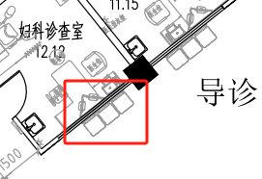 | 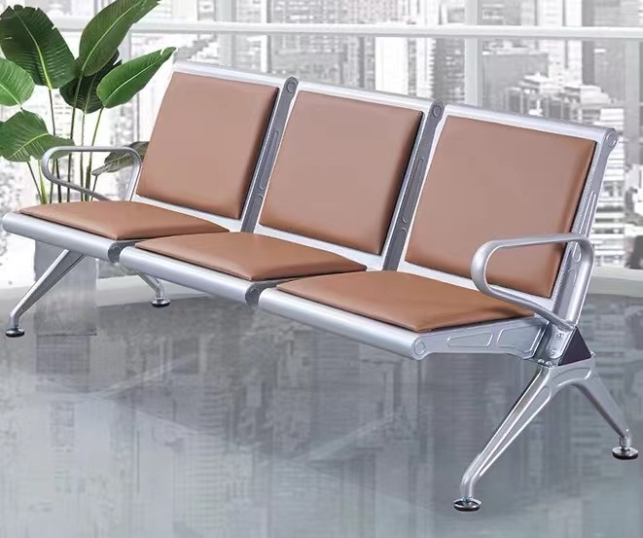 | 1750*650*780 | 颜色待定 | 2 | 0 | 0 | （1）、面料:选用优质PU,经液态浸色及防潮、防污等工艺处理,皮面更加柔软舒适,光泽持久性； （2）、扶手、脚：扶手脚采用优质冷轧钢板，冲压、焊接成型，打磨抛光，除油除锈后表面静电喷粉处理； （3）、辅料:采用PU成型发泡高密度海绵,表面有一层保护面,可防氧化,防碎,经过HD测试； （4）、承重支架：采用优质冷轧钢板，冲压、焊接成型，打磨抛光，除油除锈后表面静电喷粉处理； （5）、横梁：承重梁采用高强度钢管钻孔加工成型，除油除锈后表面静电喷粉处理。
医护更衣区 | 换鞋储物一体柜 | 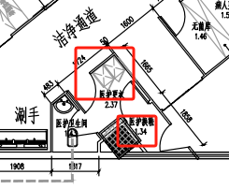 | 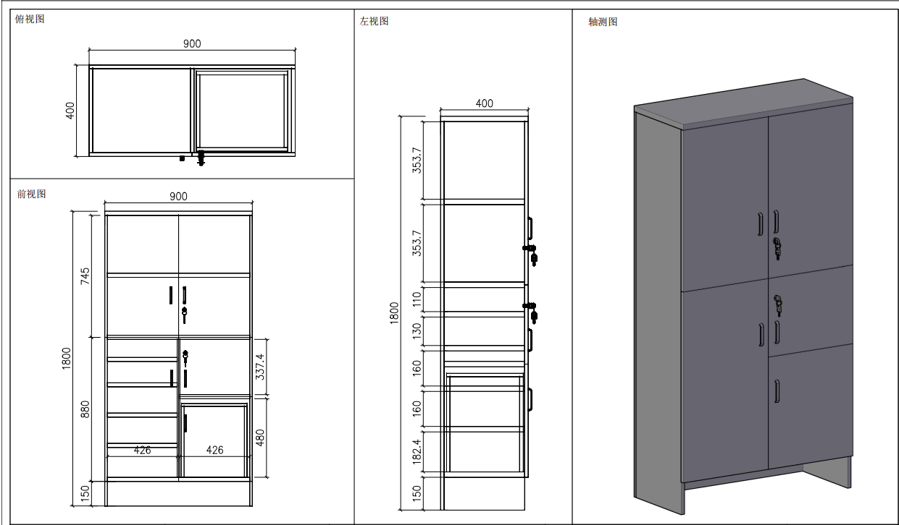 | 900*400*1800 | 颜色待定 | 1 | 0 | 0 | （1）、面材：采用优质的三聚氰胺纸，符合GB18584-2001质量标准。桌子配置固定三抽柜。 （2)、基材：采用通过GB/T 4897-2015《多层实木板》技术标准的E1优质环保多层实木板，经过防腐、防虫、防潮处理，二次高温处理甲醛及甲苯； （3）、封边：封边采用PVC封边，厚度≥2.0mm，符合QB/T 4463-2013检验标准，耐干热性、耐磨性、耐冷热循环性、耐老化性等均符合检验标准要求 （4）、五金： 三节路轨、门铰用304不绣钢材质（DTC品牌门铰及导轨）、锁具均采用优质配件；顶板和固层采用25厘，其余18厘。
医护更衣区 | 医护更衣柜 |  | 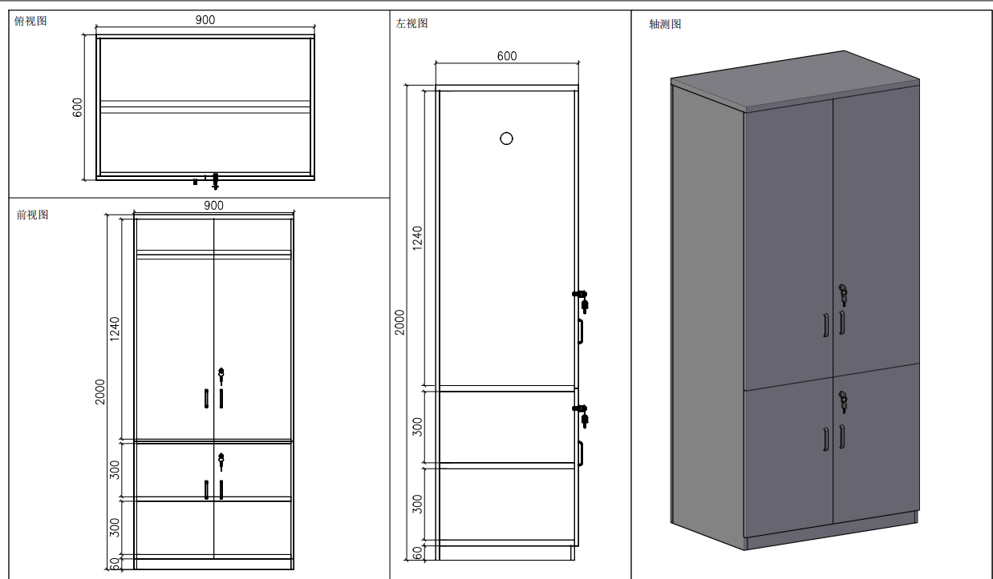 | 900*600*2000 | 颜色待定 | 1 | 0 | 0 | （1）、面材：采用优质的三聚氰胺纸，符合GB18584-2001质量标准。桌子配置固定三抽柜。 （2)、基材：采用通过GB/T 4897-2015《多层实木板》技术标准的E1优质环保多层实木板，经过防腐、防虫、防潮处理，二次高温处理甲醛及甲苯； （3）、封边：封边采用PVC封边，厚度≥2.0mm，符合QB/T 4463-2013检验标准，耐干热性、耐磨性、耐冷热循环性、耐老化性等均符合检验标准要求 （4）、五金：三节路轨、门铰用304不绣钢材质（DTC品牌门铰及导轨）、锁具均采用优质配件；面层采用25厘，其余板材为18厘。
人流室、宫腔镜室 | 隔断储物柜1 | 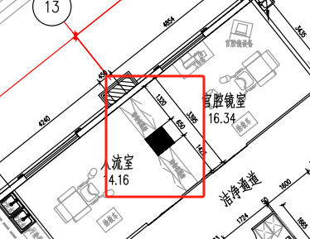 | 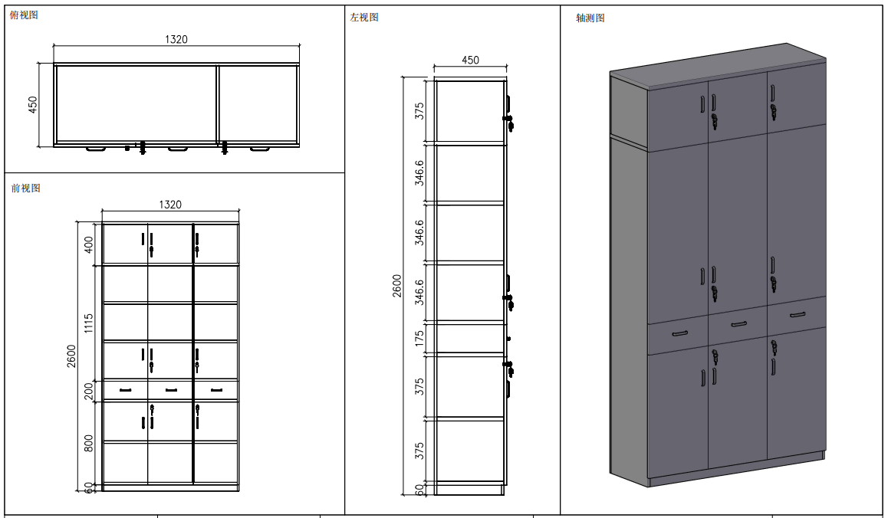 | 1320*450*2600 | 颜色待定 | 1 | 0 | 0 | （1）、面材：采用优质的三聚氰胺纸，符合GB18584-2001质量标准。桌子配置固定三抽柜。 （2)、基材：采用通过GB/T 4897-2015《多层实木板》技术标准的E1优质环保多层实木板，经过防腐、防虫、防潮处理，二次高温处理甲醛及甲苯； （3）、封边：封边采用PVC封边，厚度≥2.0mm，符合QB/T 4463-2013检验标准，耐干热性、耐磨性、耐冷热循环性、耐老化性等均符合检验标准要求 （4）、五金：三节路轨、门铰用304不绣钢材质（DTC品牌门铰及导轨）、锁具均采用优质配件；面层采用25厘，其余板材为18厘。
人流室、宫腔镜室 | 隔断储物柜2 |  | 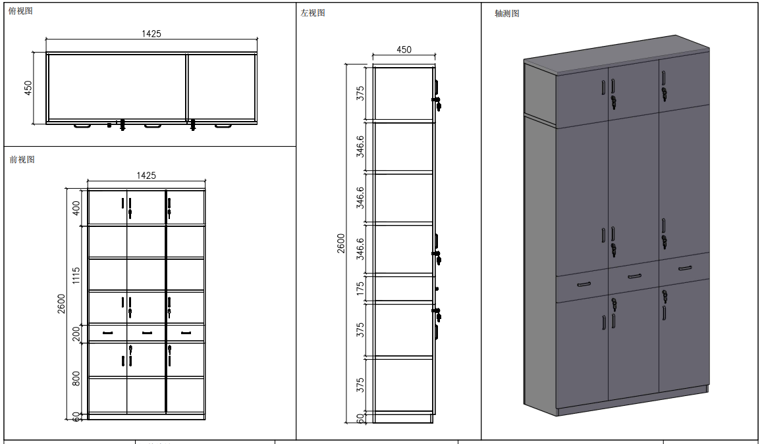 | 1425*450*2600 | 颜色待定 | 1 | 0 | 0 | （1）、面材：采用优质的三聚氰胺纸，符合GB18584-2001质量标准。桌子配置固定三抽柜。 （2)、基材：采用通过GB/T 4897-2015《多层实木板》技术标准的E1优质环保多层实木板，经过防腐、防虫、防潮处理，二次高温处理甲醛及甲苯； （3）、封边：封边采用PVC封边，厚度≥2.0mm，符合QB/T 4463-2013检验标准，耐干热性、耐磨性、耐冷热循环性、耐老化性等均符合检验标准要求 （4）、五金： 三节路轨、门铰用304不绣钢材质（DTC品牌门铰及导轨）、锁具均采用优质配件；面层采用25厘，其余板材为18厘。
无菌库 | 无菌柜 | 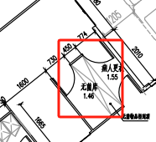 | 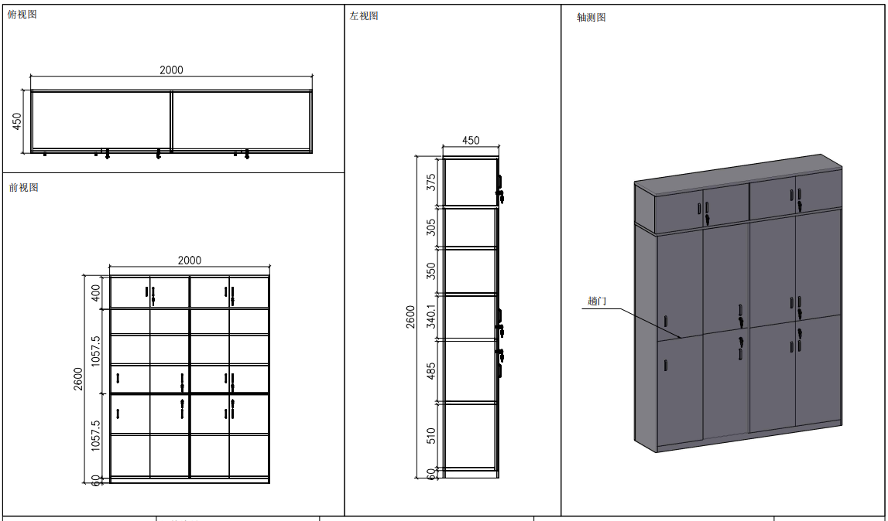 | 2000*450*2600（左边一组为趟门柜，右边为掩门柜） | 颜色待定 | 1 | 0 | 0 | （1）、面材：采用优质的三聚氰胺纸，符合GB18584-2001质量标准。桌子配置固定三抽柜。 （2)、基材：采用通过GB/T 4897-2015《多层实木板》技术标准的E1优质环保多层实木板，经过防腐、防虫、防潮处理，二次高温处理甲醛及甲苯； （3）、封边：封边采用PVC封边，厚度≥2.0mm，符合QB/T 4463-2013检验标准，耐干热性、耐磨性、耐冷热循环性、耐老化性等均符合检验标准要求 （4）、五金： 三节路轨、门铰用304不绣钢材质（DTC品牌门铰及导轨）、锁具均采用优质配件；面层采用25厘，其余板材为18厘。
手术室 | 两面换鞋凳（两面可开门） | 病人更衣室 | 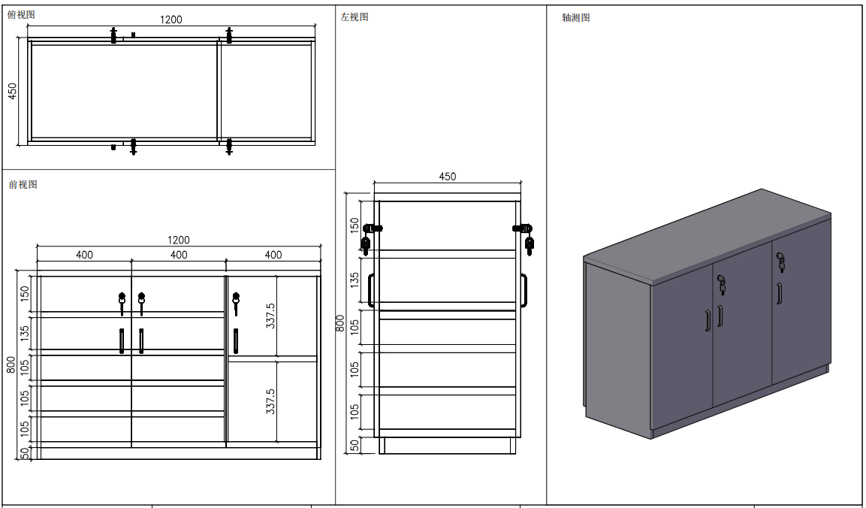 | 1200*450*800 | 颜色待定 | 1 | 0 | 0 | （1）、面材：采用优质的三聚氰胺纸，符合GB18584-2001质量标准。桌子配置固定三抽柜。 （2)、基材：采用通过GB/T 4897-2015《多层实木板》技术标准的E1优质环保多层实木板，经过防腐、防虫、防潮处理，二次高温处理甲醛及甲苯； （3）、封边：封边采用PVC封边，厚度≥2.0mm，符合QB/T 4463-2013检验标准，耐干热性、耐磨性、耐冷热循环性、耐老化性等均符合检验标准要求 （4）、五金： 三节路轨、门铰用304不绣钢材质（DTC品牌门铰及导轨）、锁具均采用优质配件；板材均为18厘。
留观室 | 文件柜 | 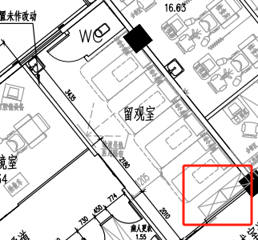 | 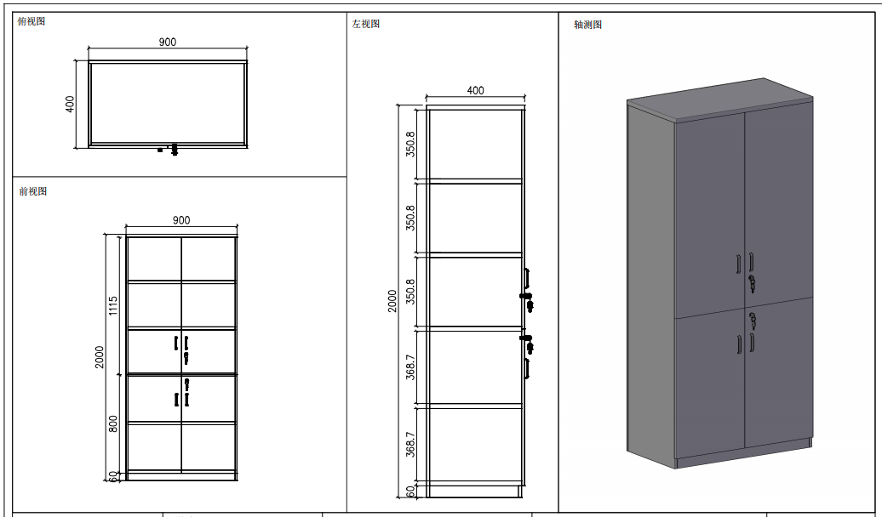 | 900*400*2000 | 颜色待定 | 2 | 0 | 0 | （1）、面材：采用优质的三聚氰胺纸，符合GB18584-2001质量标准。桌子配置固定三抽柜。 （2)、基材：采用通过GB/T 4897-2015《多层实木板》技术标准的E1优质环保多层实木板，经过防腐、防虫、防潮处理，二次高温处理甲醛及甲苯； （3）、封边：封边采用PVC封边，厚度≥2.0mm，符合QB/T 4463-2013检验标准，耐干热性、耐磨性、耐冷热循环性、耐老化性等均符合检验标准要求 （4）、五金： 三节路轨、门铰用304不绣钢材质（DTC品牌门铰及导轨）、锁具均采用优质配件；面层采用25厘，其余板材为18厘。
阴道镜室、B超室 | 办公桌 (带三抽柜） | 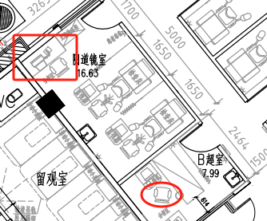 | 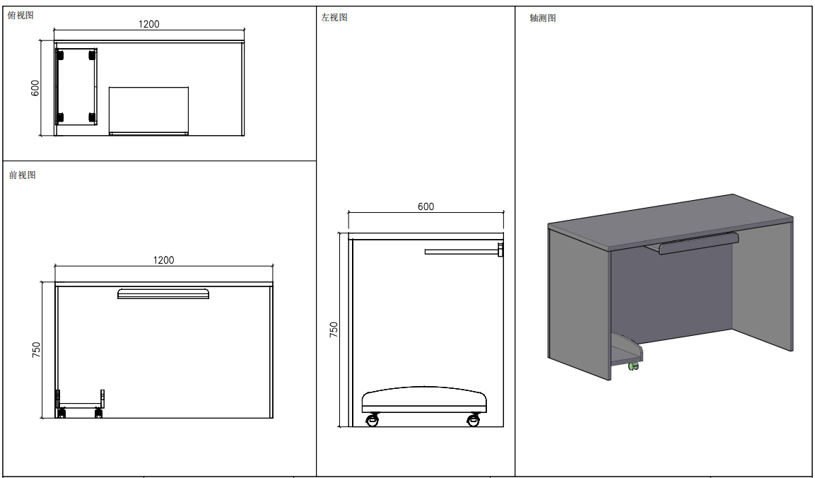 | 1200*600*750 | 颜色待定 | 2 | 0 | 0 | 面（1）、面材：采用优质的三聚氰胺纸，符合GB18584-2001质量标准。桌子配置固定三抽柜。 （2)、基材：采用通过GB/T 4897-2015《多层实木板》技术标准的E1优质环保多层实木板，经过防腐、防虫、防潮处理，二次高温处理甲醛及甲苯； （3）、封边：封边采用PVC封边，厚度≥2.0mm，符合QB/T 4463-2013检验标准，耐干热性、耐磨性、耐冷热循环性、耐老化性等均符合检验标准要求 （4）、五金： 三节路轨、门铰用304不绣钢材质（DTC品牌门铰及导轨）、锁具均采用优质配件；侧板材采用25厘，其余板材均为18厘。
阴道镜室、B超室 | 办公椅 |  | 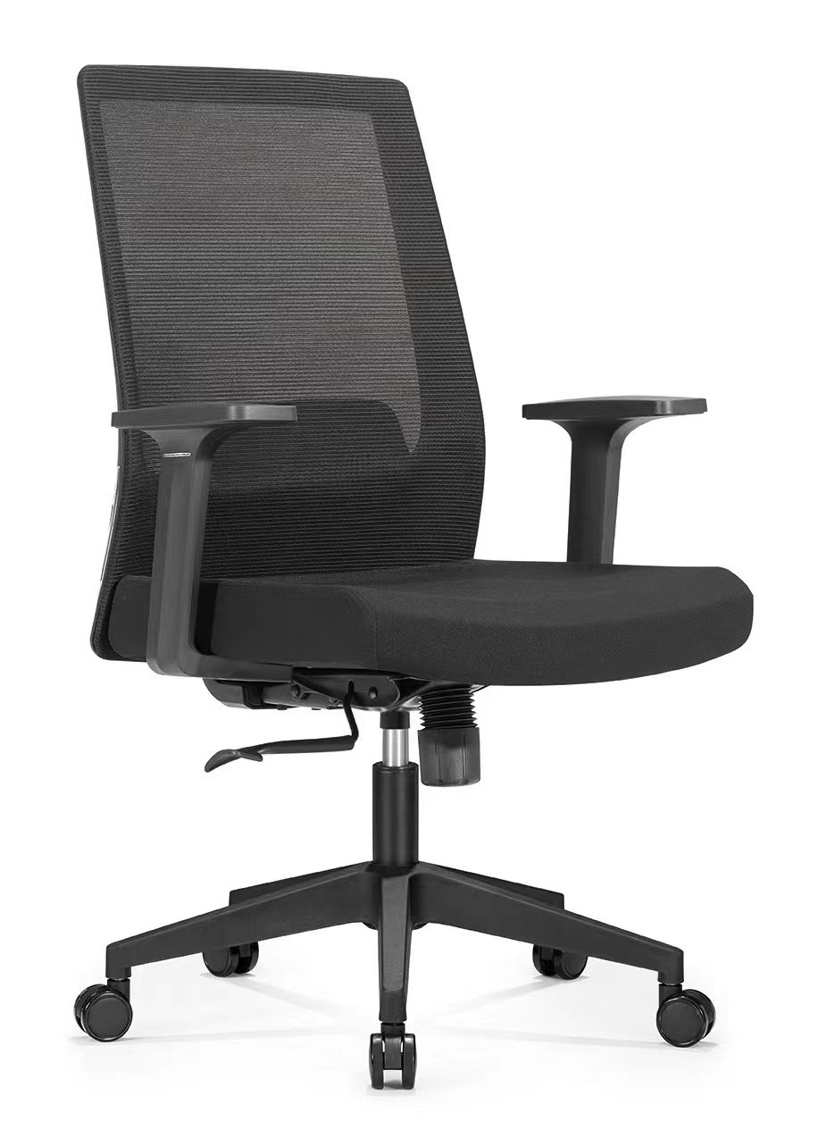 | 常规 | 颜色待定 | 2 | 0 | 0 | （1）饰面：采用优质的麻绒布料。 （2）基材：采用优质高密度高弹力海绵；坐垫速回弹率70%以上，靠背速回弹率48%以上；。 （3）配件：工程塑料胶背壳.PU软塑胶扶手，优质气压棒,优质尼龙五星脚轮。
阴道镜室 | 无菌柜 |  | 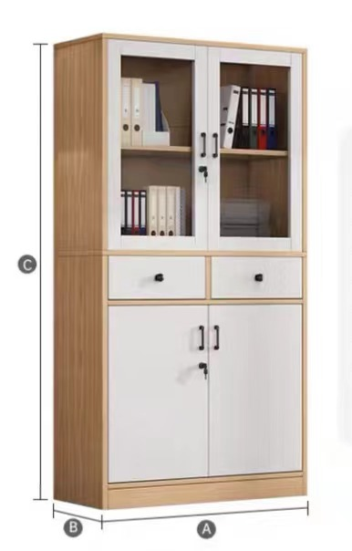 | 800*400*2200（可带玻璃，可也全是门） | 颜色待定 | 1 | 0 | 0 | （1）、面材：采用优质的三聚氰胺纸，符合GB18584-2001质量标准。 （2)、基材：采用通过GB/T 4897-2015《多层实木板》技术标准的E1优质环保多层实木板，经过防腐、防虫、防潮处理，二次高温处理甲醛及甲苯； （3）、封边：封边采用PVC封边，厚度≥2.0mm，符合QB/T 4463-2013检验标准，耐干热性、耐磨性、耐冷热循环性、耐老化性等均符合检验标准要求 （4）、五金配件：三节路轨、门铰用304不绣钢材质（DTC品牌门铰及导轨）、锁具均采用优质配件；
妇科检查室 | 两人办公桌 | 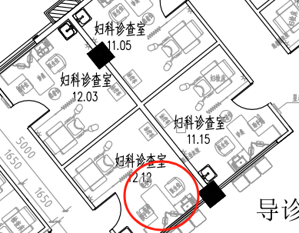 | 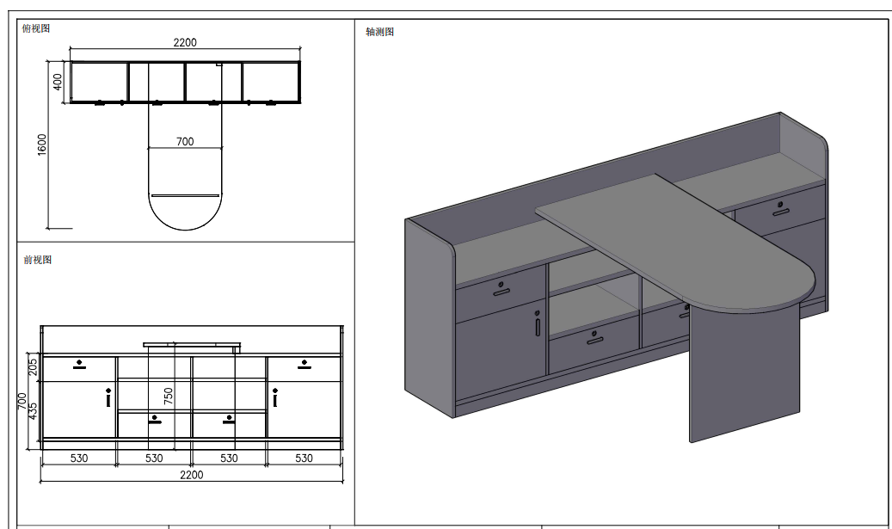 | 2200*1600*850（桌面高度为750，桌子长度1600，柜体总长度为2200，深度400） | 颜色待定 | 7 | 0 | 0 | （1）、面材：采用优质的三聚氰胺纸，符合GB18584-2001质量标准。桌子配置固定三抽柜。 （2)、基材：采用通过GB/T 4897-2015《多层实木板》技术标准的E1优质环保多层实木板，经过防腐、防虫、防潮处理，二次高温处理甲醛及甲苯； （3）、封边：封边采用PVC封边，厚度≥2.0mm，符合QB/T 4463-2013检验标准，耐干热性、耐磨性、耐冷热循环性、耐老化性等均符合检验标准要求 （4）、五金： 三节路轨、门铰用304不绣钢材质（DTC品牌门铰及导轨）、锁具均采用优质配件；面层采用25厘，其余板材为18厘。
妇科检查室 | 办公椅 |  | 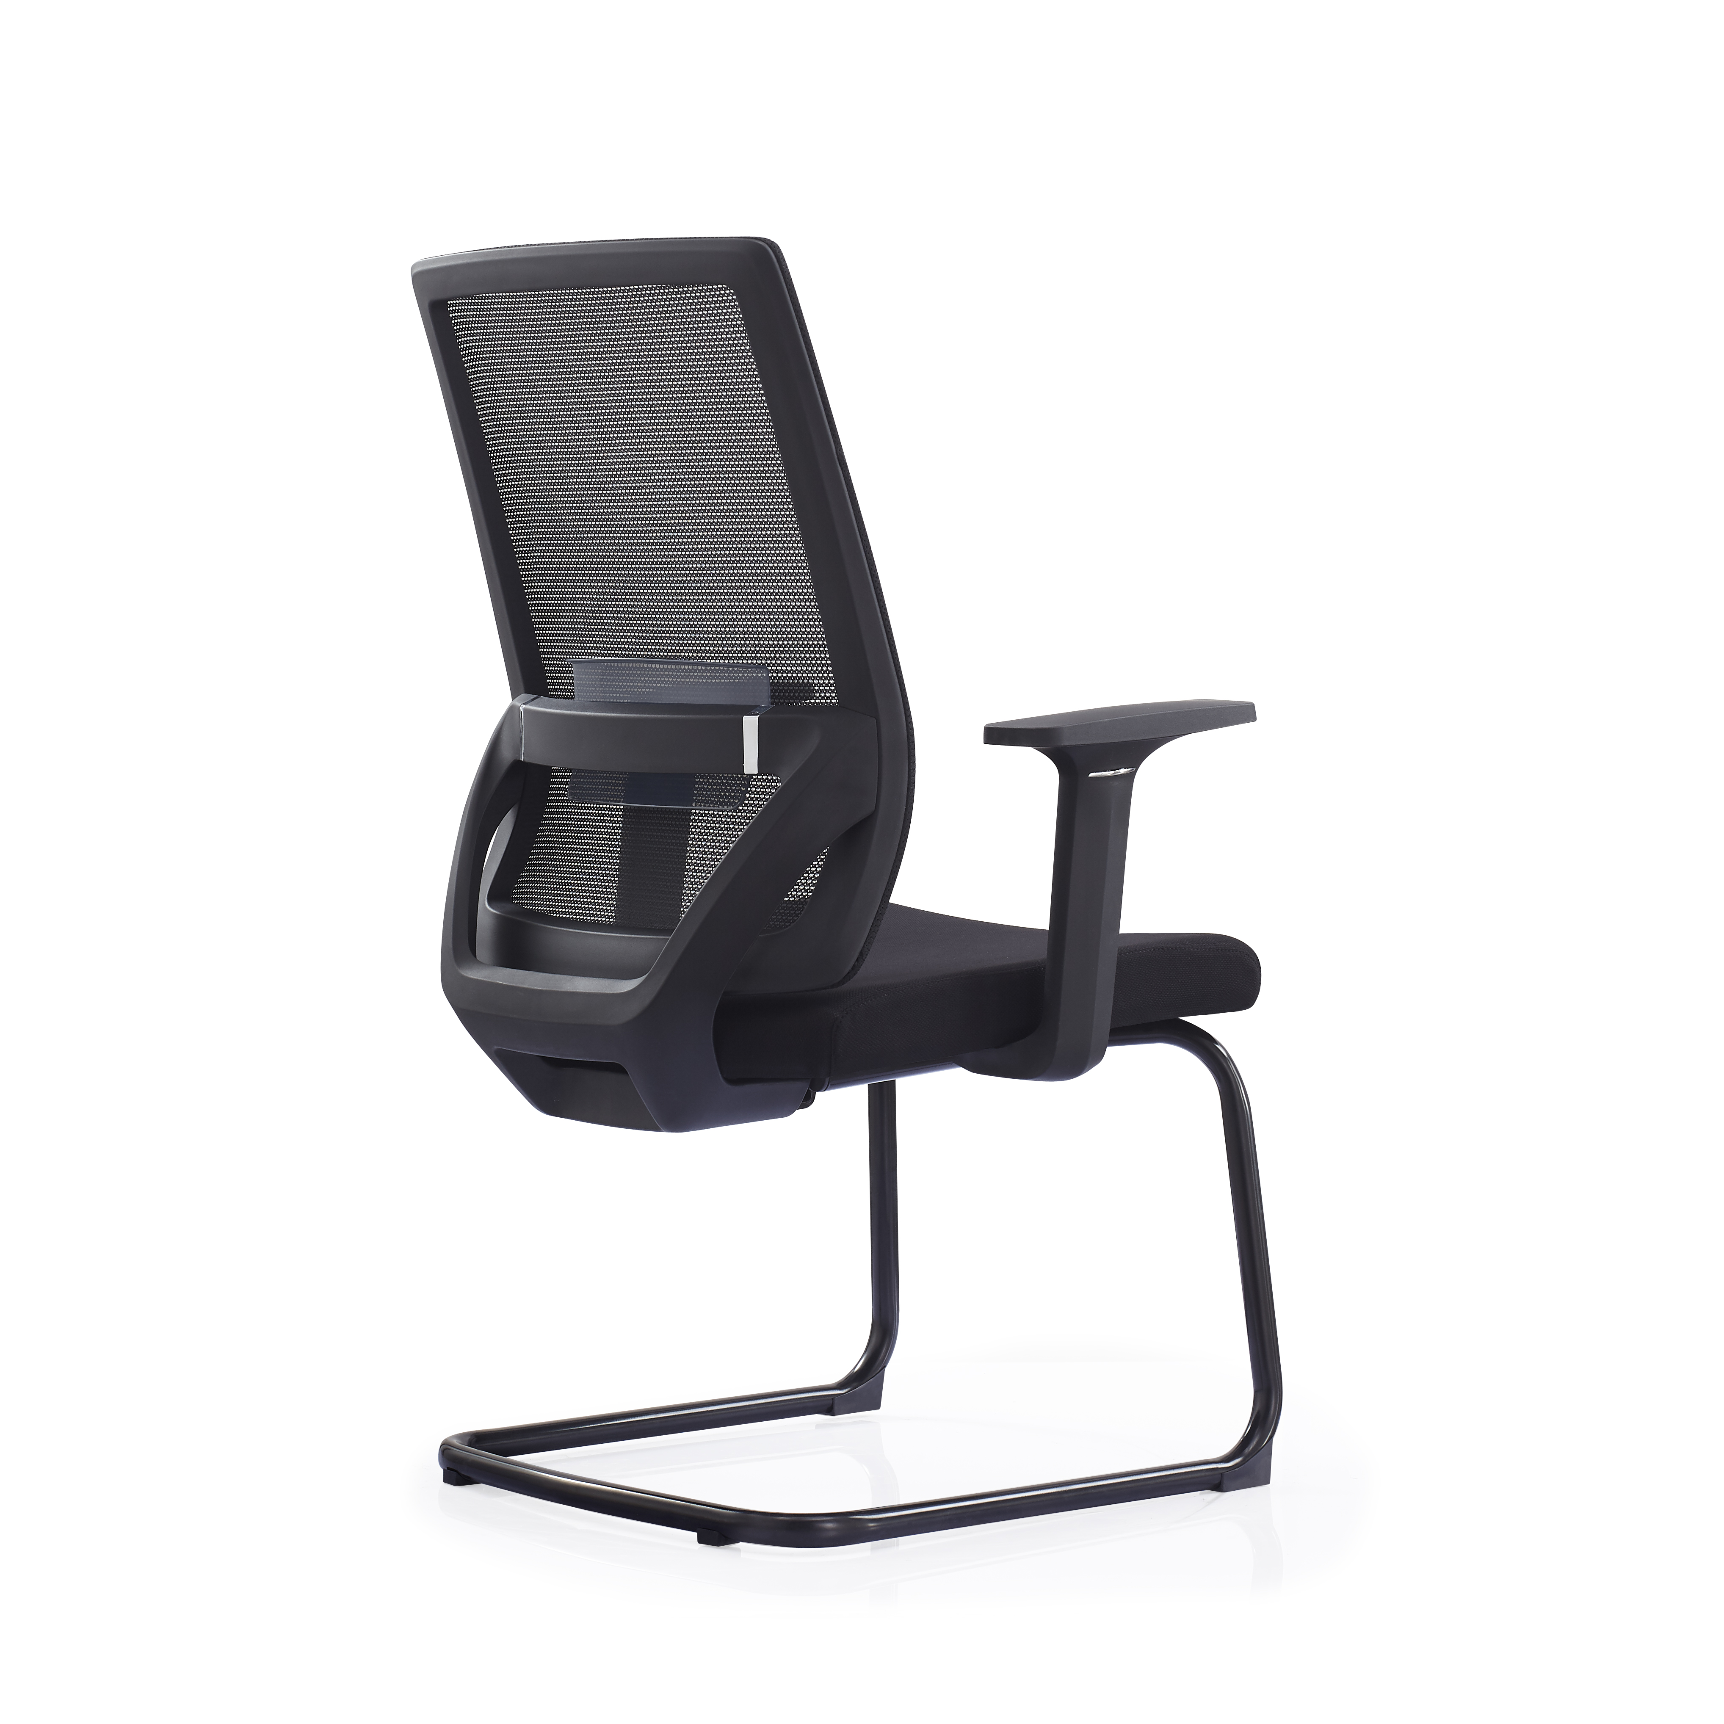 | 常规 | 颜色待定 | 14 | 0 | 0 | （1）饰面：采用优质的麻绒布料。 （2）基材：采用优质高密度高弹力海绵；坐垫速回弹率70%以上，靠背速回弹率48%以上；。 （3）配件：工程塑料胶背壳.PU软塑胶扶手，优质气压棒,优质尼龙五星脚轮。
妇科检查室 | 陪护诊椅 |  | 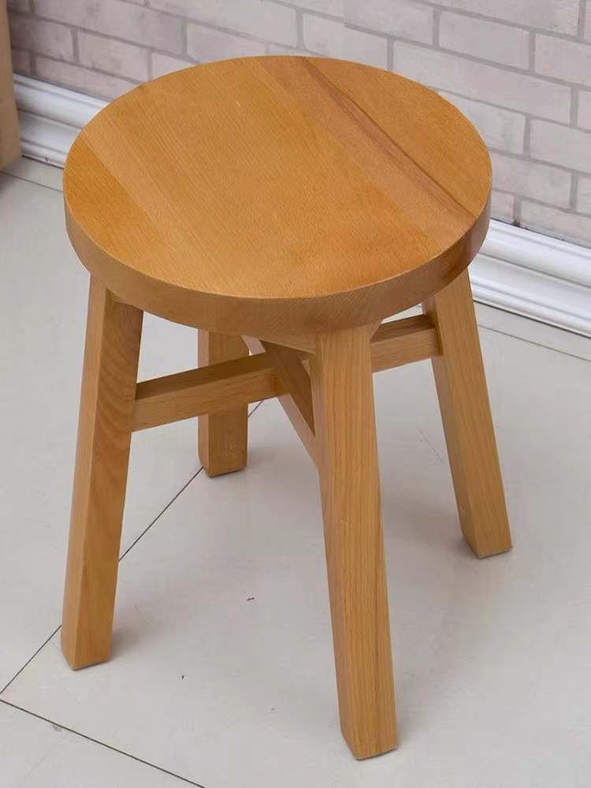 | 坐面300 高度420 | 颜色待定 | 15 | 0 | 0 | （1）材质：采用优质榉木。木皮经烘干、防虫、防腐处理，经久耐用，不开裂，表面平整耐久；实木板符合国家E1级环保标准，抗弯力强，不易变形，吸水厚度膨胀率等各种物理、化学性能指标均达到国标相关标准。
盆底康复治疗 | 储物柜 | 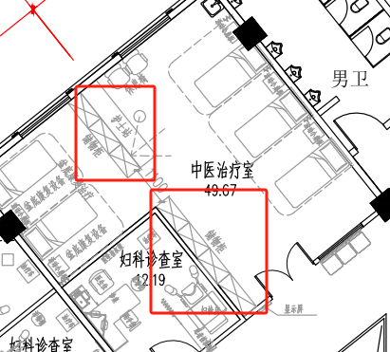 | 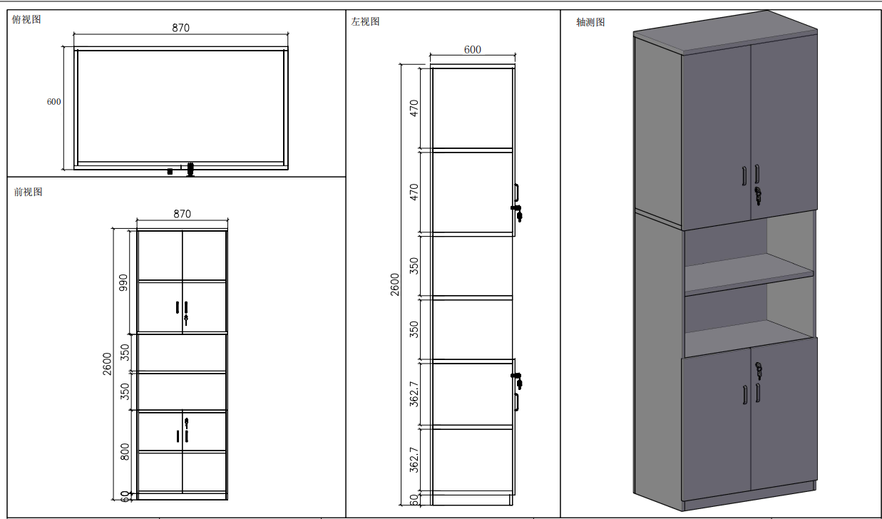 | 870*600*2600 | 颜色待定 | 3 | 0 | 0 | 面（1）、面材：采用优质的三聚氰胺纸，符合GB18584-2001质量标准。桌子配置固定三抽柜。 （2)、基材：采用通过GB/T 4897-2015《多层实木板》技术标准的E1优质环保多层实木板，经过防腐、防虫、防潮处理，二次高温处理甲醛及甲苯； （3）、封边：封边采用PVC封边，厚度≥2.0mm，符合QB/T 4463-2013检验标准，耐干热性、耐磨性、耐冷热循环性、耐老化性等均符合检验标准要求 （4）、五金： 三节路轨、门铰用304不绣钢材质（DTC品牌门铰及导轨）、锁具均采用优质配件；面层采用25厘，其余板材为18厘。
盆底康复治疗 | 床头柜 | 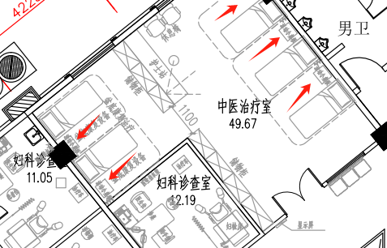 | 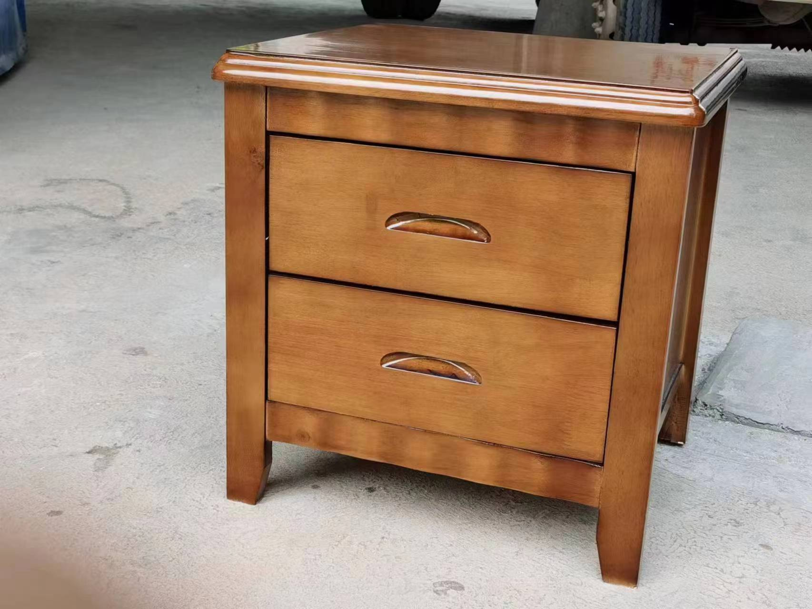 | 常规 | 颜色待定 | 1 | 0 | 0 | 材质：治疗床的整体框架是采用优质橡木。木皮经烘干、防虫、防腐处理，经久耐用，不开裂，表面平整耐久；实木板符合国家E1级环保标准，抗弯力强，不易变形，吸水厚度膨胀率等各种物理、化学性能指标均达到国标相关标准。
盆底康复治疗、中医治疗室 | 固墙折叠桌 |  | 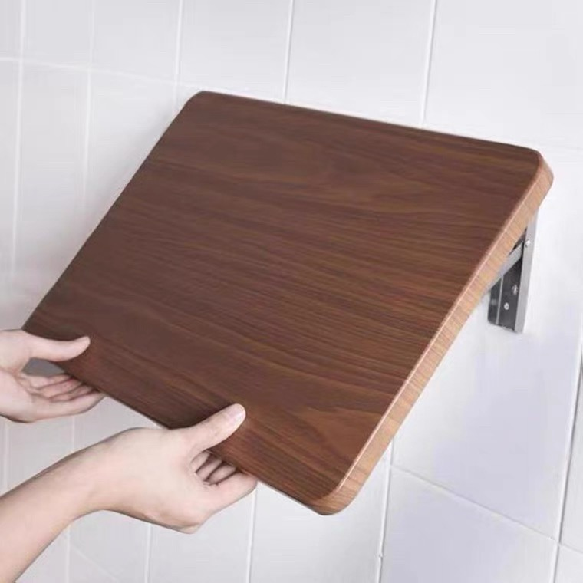 | 450*300 （9块常规尺寸，其余9块需要按照现场尺寸切割） | 颜色待定 | 18 | 0 | 0 | 面（1）、面材：采用优质的三聚氰胺纸，符合GB18584-2001质量标准。 （2)、基材：采用通过GB/T 4897-2015《多层实木板》技术标准的E1优质环保多层实木板，经过防腐、防虫、防潮处理，二次高温处理甲醛及甲苯； （3）、封边：封边采用PVC封边，厚度≥2.0mm，符合QB/T 4463-2013检验标准，耐干热性、耐磨性、耐冷热循环性、耐老化性等均符合检验标准要求 （4）、五金： 三节路轨、门铰用304不绣钢材质（DTC品牌门铰及导轨）、锁具均采用优质配件；面层采用25厘，其余板材为18厘。
中医治疗室 | 储物柜 |  | 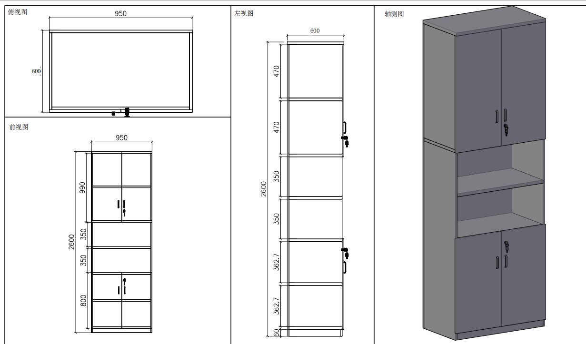 | 950*600*2600 | 颜色待定 | 4 | 0 | 0 | （1）、面材：采用优质的三聚氰胺纸，符合GB18584-2001质量标准。柜子整体用18mm板材，层板用25mm活动层板。 （2)、基材：采用通过GB/T 4897-2015《多层实木板》技术标准的E1优质环保多层实木板，经过防腐、防虫、防潮处理，二次高温处理甲醛及甲苯； （3）、封边：封边采用PVC封边，厚度≥2.0mm，符合QB/T 4463-2013检验标准，耐干热性、耐磨性、耐冷热循环性、耐老化性等均符合检验标准要求 （4）、五金配件：三节路轨、门铰用304不绣钢材质（DTC品牌门铰及导轨）、锁具均采用优质配件；
中医治疗室 | 护士站 |  | 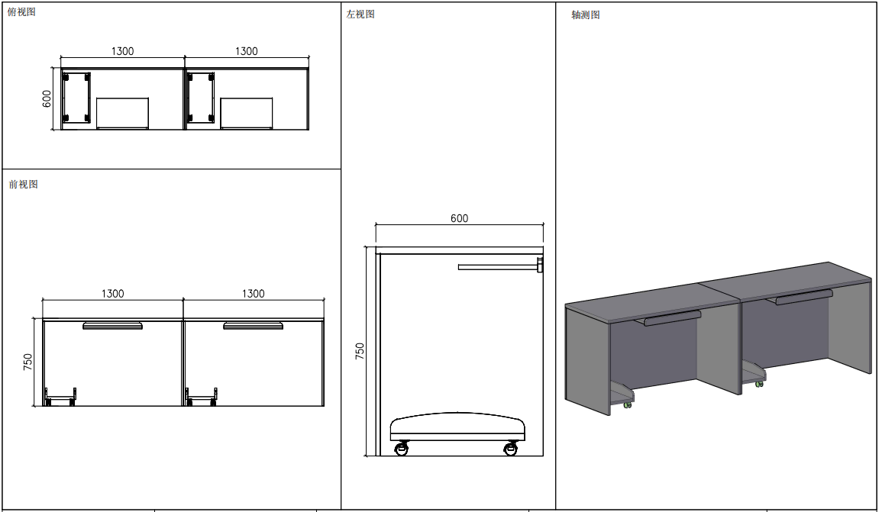 | 2600*600*750（两张1.3米拼） | 颜色待定 | 1 | 0 | 0 | （1）、面材：采用优质的三聚氰胺纸，符合GB18584-2001质量标准。桌子配置活动三抽柜。 （2)、基材：采用通过GB/T 4897-2015《多层实木板》技术标准的E1优质环保多层实木板，经过防腐、防虫、防潮处理，二次高温处理甲醛及甲苯； （3）、封边：封边采用PVC封边，厚度≥2.0mm，符合QB/T 4463-2013检验标准，耐干热性、耐磨性、耐冷热循环性、耐老化性等均符合检验标准要求 （4）、五金配件：三节路轨、门铰用304不绣钢材质（DTC品牌门铰及导轨）、锁具均采用优质配件；
中医治疗室 | 升降椅 |  | 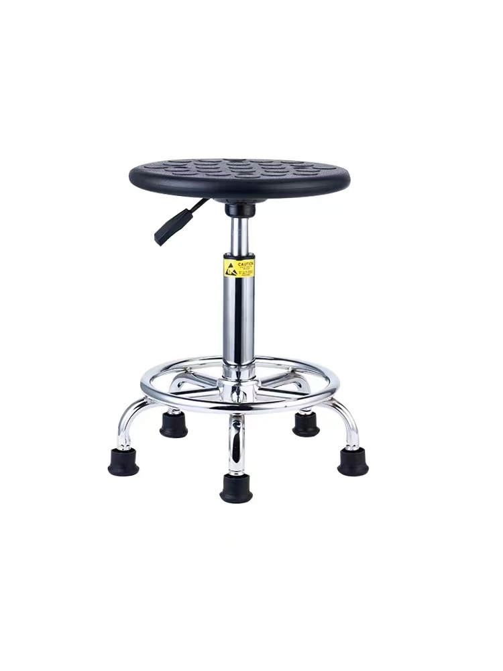 | 320*450-560（座面直径320，椅子升降最低450，最高560） | 颜色待定 | 4 | 0 | 0 | 材质：坐板表面采用pu发泡材质，耐磨耐用，寿命长;稳固的五角金属底盘和防滑脚套保证了椅子不易滑动。
中医治疗室 | 休息椅 | 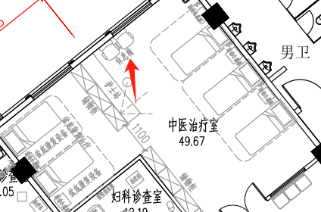 | 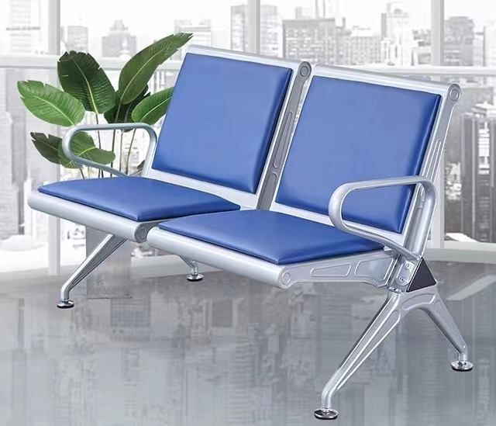 | 1200*650*780 | 颜色待定 | 1 | 0 | 0 | （1）、面料:选用优质PU,经液态浸色及防潮、防污等工艺处理,皮面更加柔软舒适,光泽持久性； （2）、扶手、脚：扶手脚采用优质冷轧钢板，冲压、焊接成型，打磨抛光，除油除锈后表面静电喷粉处理； （3）、辅料:采用PU成型发泡高密度海绵,表面有一层保护面,可防氧化,防碎,经过HD测试； （4）、承重支架：采用优质冷轧钢板，冲压、焊接成型，打磨抛光，除油除锈后表面静电喷粉处理； （5）、横梁：承重梁采用高强度钢管钻孔加工成型，除油除锈后表面静电喷粉处理。
中医治疗室 | 折叠餐桌 | 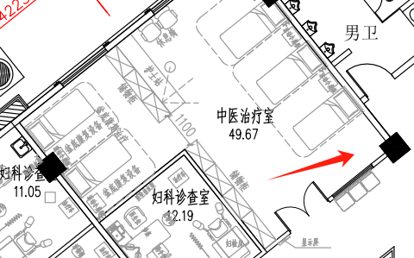 | 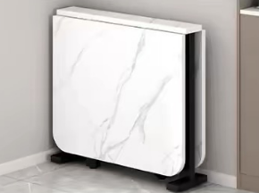 | 14*600*750（打开为1000*600的餐桌） | 颜色待定 | 1 | 0 | 0 | （1）、面材：采用优质的三聚氰胺纸，符合GB18584-2001质量标准。 （2)、基材：内部基材采用优质实木颗粒板，经过防腐、防虫、防潮处理，二次高温处理甲醛及甲苯； （3）、封边：封边采用PVC封边，厚度≥2.0mm，符合QB/T 4463-2013检验标准，耐干热性、耐磨性、耐冷热循环性、耐老化性等均符合检验标准要求 （4）、五金： 三节路轨、门铰用304不绣钢材质（DTC品牌门铰及导轨）、锁具均采用优质配件；
中医治疗室 | 折叠餐椅 |  | 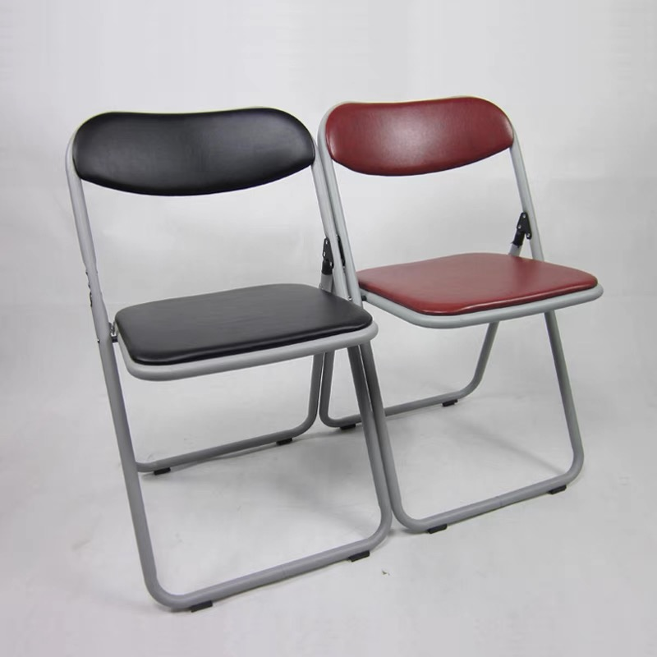 | 455*400*920 | 颜色待定 | 4 | 0 | 0 | （1）椅子材质：采用加厚皮革打造，皮质柔软舒适，耐磨防水。侧面加固设计，底部设有安全防滑脚垫，有效防止磨损地板。
中医治疗室 | 隔断高柜 |  | 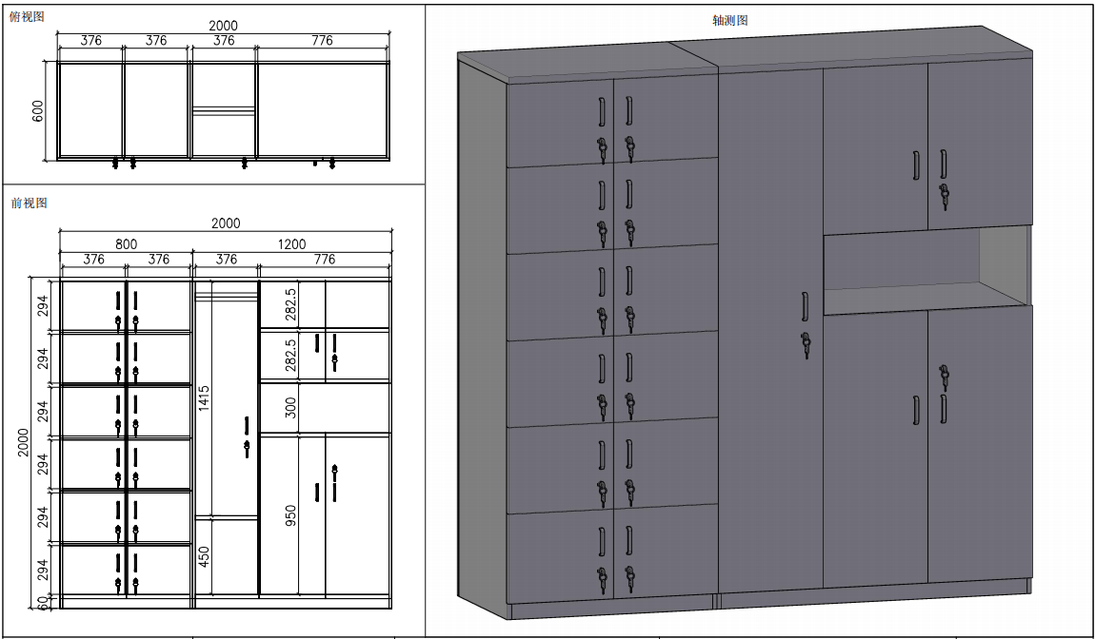 | 2000*600*2000 | 颜色待定 | 1 | 0 | 0 | （1）、面材：采用优质的三聚氰胺纸，符合GB18584-2001质量标准。 （2)、基材：采用通过GB/T 4897-2015《多层实木板》技术标准的E1优质环保多层实木板，经过防腐、防虫、防潮处理，二次高温处理甲醛及甲苯； （3）、封边：封边采用PVC封边，厚度≥2.0mm，符合QB/T 4463-2013检验标准，耐干热性、耐磨性、耐冷热循环性、耐老化性等均符合检验标准要求 （4）、五金： 三节路轨、门铰用304不绣钢材质（DTC品牌门铰及导轨）、锁具均采用优质配件；其余板材为18厘。
备注：货物报价已含税 运输，安装费用。（所有产品免费保修 5 年，人为破坏因素 除外） |  |  |  |  |  |  |  | 0

